MS Drawing Part 1
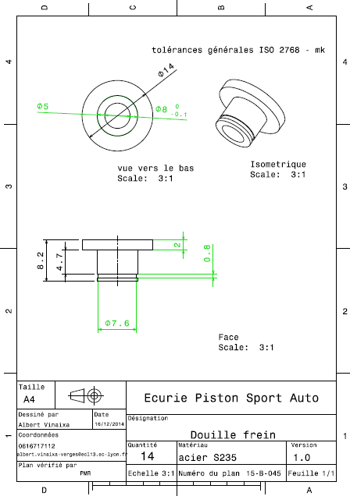
Drawing part : | MS 01001

